Лист1
 | Наименование |  | Занимает места |  | Вес |  |  |  |  |  |  |  |  |  |  | Наименование |  | Занимает места |  | Вес
 | Перевозчик |  | 0.8 |  | 75 |  |  |  |  |  |  |  |  |  |  | Перевозчик |  | 0.7 |  | 78
 | Волк |  | 0.9 |  | 61 |  |  |  |  |  |  |  |  |  |  | Волк |  | 0.75 |  | 66 |  |  |  |  | 1.75
 | Коза |  | 0.8 |  | 47 |  |  |  |  |  |  |  |  |  |  | Коза |  | 0.6 |  | 48
 | Капуста |  | 1.2 |  | 52 |  |  |  |  |  |  |  |  |  |  | Капуста |  | 1 |  | 46

 | L = 1050x1 + 980x2 + 500x3 -> max
 | 0,9x1 + 0,8x2 + 1,2x3 <= 2,1 |  |  |  |  |  |  |  |  |  |  |  |  | L = 1050x1 + 980x2 + 500x3 -> max
 | 61x1 + 47x2 + 52x3 <= 115 |  |  |  |  |  |  |  |  |  |  |  |  | 0,75x1 + 0,6x2 + 1x3 <= 2,2
 |  |  |  |  |  | 2030 |  |  |  |  |  |  |  | 66x1 + 48x2 + 46x3 <= 112 |  |  |  |  |  |  |  |  |  | 1550
 |  |  |  |  |  | L = 1050x1 + 980x2 + 500x3 -> max |  |  |  |  |  |  |  |  |  |  |  |  |  |  |  |  |  | L = 1050x1 + 980x2 + 500x3 -> max
 |  |  |  |  |  | 0,9x1 + 0,8x2 + 1,2x3 <= 2,1 |  |  |  |  |  |  |  |  |  |  |  |  |  |  |  |  |  | 0,75x1 + 0,6x2 + 1x3 <= 2,2
 |  |  | №1 |  |  | 61x1 + 47x2 + 52x3 <= 115 |  | №2 |  |  |  |  |  |  |  |  |  |  |  |  |  |  |  | 66x1 + 48x2 + 46x3 <= 112

 |  |  |  |  |  |  |  |  |  |  |  |  |  |  |  |  |  |  |  |  | x1=0 |  |  |  |  |  |  |  |  | x1=1
 |  |  | x1 = 0 |  |  |  |  |  | x1 = 1 |  |  |  |  |  |  |  |  |  | 2674.68 |  | 1480 |  |  |  |  |  |  | 2414.2 |  | 1550
 |  | 2133.3 |  | 0 |  |  | 2284 |  | 2030 |  |  |  |  |  |  |  |  |  | L = 980x2 + 500x3 -> max |  |  |  |  |  |  |  |  | L = 1050 + 980x2 + 500x3 -> max
 |  | L = 980x2 + 500x3 -> max |  |  |  |  | L = 1050 + 980x2 + 500x3 -> max |  |  |  |  |  |  |  |  |  |  |  | 0,6x2 + 1x3 <= 2,2 |  |  |  |  |  |  |  |  | 0,75 + 0,6x2 + 1x3 <= 2,2
 |  | 0,8x2 + 1,2x3 <= 2,1 |  |  |  |  | 0,9 + 0,8x2 + 1,2x3 <= 2,1 |  |  |  |  |  |  |  |  |  |  |  | 48x2 + 46x3 <= 112 |  |  |  |  |  |  |  |  | 66 + 48x2 + 46x3 <= 112
 |  | 47x2 + 52x3 <= 115 |  |  |  |  | 61 + 47x2 + 52x3 <= 115
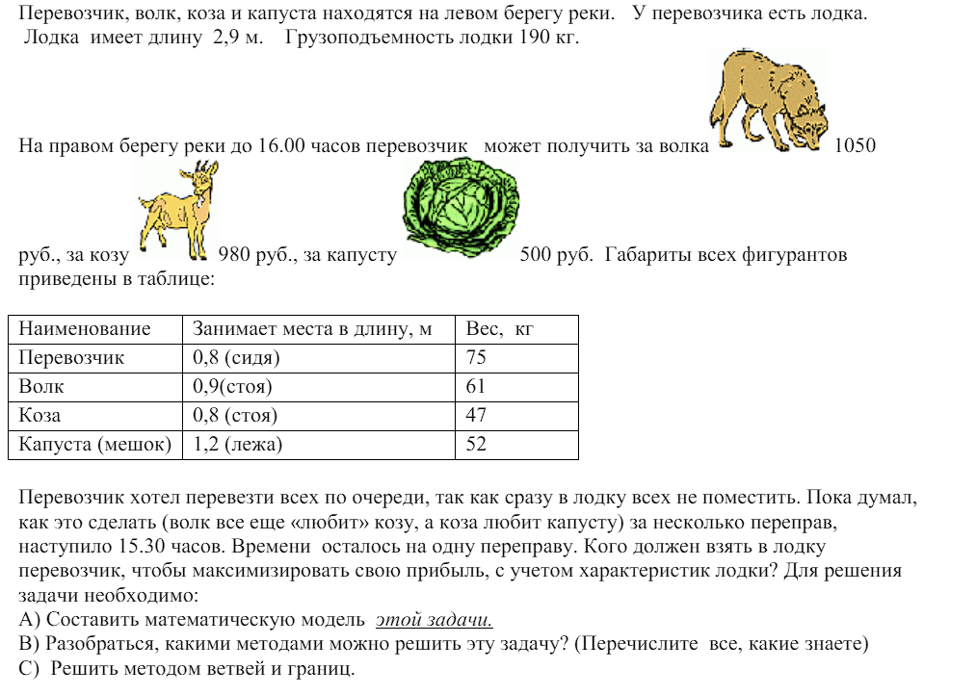
 |  |  |  |  |  |  |  |  |  |  |  |  |  |  |  |  |  |  | x2=0 |  |  |  |  | x2=1 |  |  |  | x2=0 |  |  |  |  | x2=1
 |  |  |  |  |  |  | х2 = 0 |  |  |  |  | х2 = 1 |  |  |  |  | 1100 | 0 |  |  |  | 1675 | 1480 |  |  | 1550 | 1550 |  |  |  | 2008.25 | 2030
 |  |  |  |  |  |  | 1550 | 0 |  | 2097 | 2030 |  |  |  |  |  | L = 500x3 -> max |  |  |  |  | L = 980+500x3 -> max |  |  |  | L =1050 + 500x3 -> max |  |  |  |  | L = 1050+980+500x3 -> max
 |  |  |  |  |  |  | L = 1050 + 500x3 -> max |  |  | L = 1050+980+500x3 -> max |  |  |  |  |  |  | 1x3 <= 2,2 |  |  |  |  | 0,6 + 1x3 <= 2,2 |  |  |  | 0,75+1x3 <= 2,2 |  |  | 1.45 |  | 0,75+0,6 + 1x3 <= 2,2 |  |  | 0.85
 |  |  |  |  |  |  | 0,9 + 1,2x3 <= 2,1 |  |  | 0,9 + 0,8 + 1,2x3 <= 2,1 |  |  |  |  |  |  | 46x3 <= 112 |  |  |  |  | 48 + 46x3 <= 112 |  |  |  | 66+46x3 <= 112 |  |  | 1 |  | 66+48 + 46x3 <= 112 |  |  | -0.04347826087
 |  |  |  |  |  |  | 61 + 52x3 <= 115 |  |  | 61 + 47 + 52x3 <= 115
 |  |  |  |  |  |  |  |  |  |  |  |  |  |  |  |  |  |  |  |  | х3 = 0 |  |  | х3 = 1 |  |  |  |  |  |  | x3=0
 |  |  |  |  |  |  |  |  |  | х3 = 0 |  |  |  |  | х3 = 1 |  |  |  |  |  | 980 |  |  | 1480 |  |  |  |  |  | 2030 |  |  | Не выполн ограничения
 |  |  |  |  |  |  |  |  |  | 2030 |  |  | Не выполн ограничения |  |  |  |  |  |  |  | L = 980-> max |  |  | L = 980+500 -> max |  |  |  |  |  | L=1050+980->max |  |  | L = 1050+980+50 ->max
 |  |  |  |  |  |  |  |  |  | L=1050+980->max |  |  | L = 1050+980+500 -> max |  |  |  |  |  |  |  | 0,6 <= 2,2 |  |  | 0,6 + 1 <= 2,2 |  |  |  |  |  | 0,9 + 0,8 <=2,1 |  |  | 0,75+0,6+1 <= 2,2
 |  |  |  |  |  |  |  |  |  | 0,9 + 0,8 <=2,1 |  |  | 0,9 + 0,8 + 1,2 <= 2,1 |  |  |  |  |  |  |  | 48 <= 112 |  |  | 48 + 46 <= 112 |  |  |  |  |  | 61 + 47 <= 115 |  |  | 66+48+46<=112
 |  |  |  |  |  |  |  |  |  | 61 + 47 <= 115 |  |  | 61 + 47 + 52 <= 115

0.9 | 0.8 | 1.2 | 2.1
61 | 47 | 52 | 115

1.7
108

х1 | х2 | х3 | L
1 | 1 | 0 | 2030
1050 | 980 | 500

